1월_정산내역서
네이버 프렌즈 어드민 > Comic > [시리즈] 매출 통계(이용권 포함) > [CP용] 정산내역서 > 내역 확인 후 세금계산서 정발행
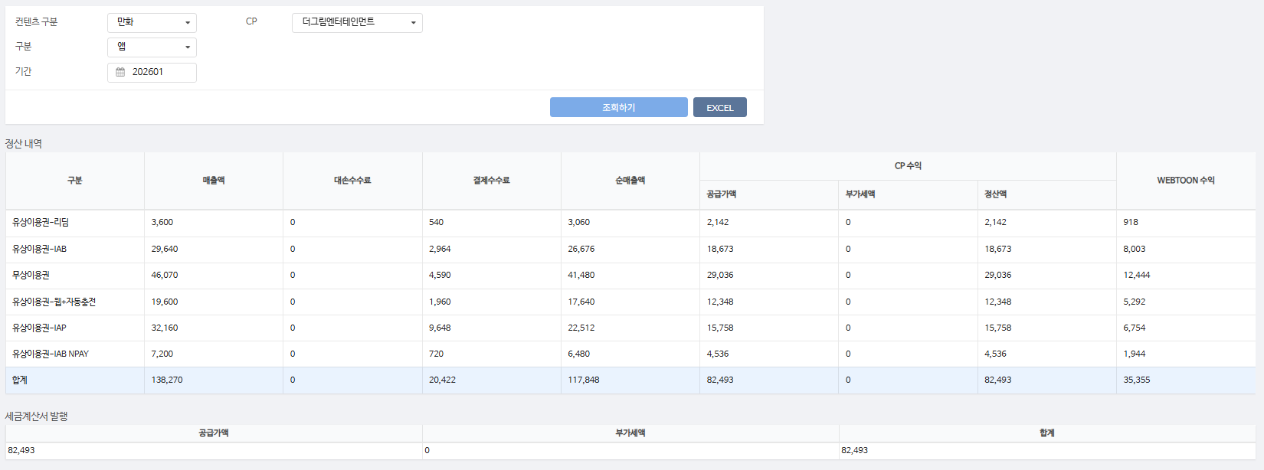
구분 | 매출액 | 대손수수료 | 결제수수료 | 순매출액 | CP 공급가액 | CP 부가세액 | CP 정산액 | WEBTOON 수익
유상이용권-리딤 | 3,600 | - | 540 | 3,060 | 2,142 | - | 2,142 | 918 | 15%
유상이용권-IAB | 29,640 | - | 2,964 | 26,676 | 18,673 | - | 18,673 | 8,003 | 10%
무상이용권 | 46,070 | - | 4,590 | 41,480 | 29,036 | - | 29,036 | 12,444 | 10%
유상이용권-웹+자동충전 | 19,600 | - | 1,960 | 17,640 | 12,348 | - | 12,348 | 5,292 | 10%
유상이용권-IAP | 32,160 | - | 9,648 | 22,512 | 15,758 | - | 15,758 | 6,754 | 30%
유상이용권-IAB NPAY | 7,200 | - | 720 | 6,480 | 4,536 | - | 4,536 | 1,944 | 10%
합계 | 138,270 | - | 20,422 | 117,848 | 82,493 | - | 82,493 | 35,355

구분 | 매출액 | 대손수수료 | 결제수수료 | 순매출액 | CP 공급가액 | CP 부가세액 | CP 정산액 | WEBTOON 수익

합계

총 합계 | 138,270 | - | 20,422 | 117,848 | 82,493 | - | 82,493 | 35,355

 | TRUE |  | TRUE | TRUE | TRUE | TRUE | TRUE

1월_세금계산서
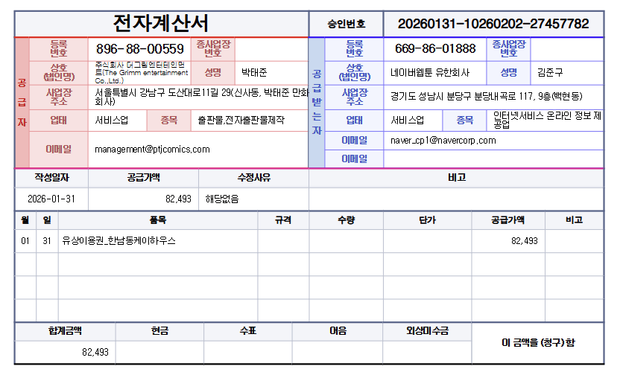

공급가액 | 부가세 | 합계
82,493 | - | 82,493
TRUE | TRUE | TRUE

